Кейс1
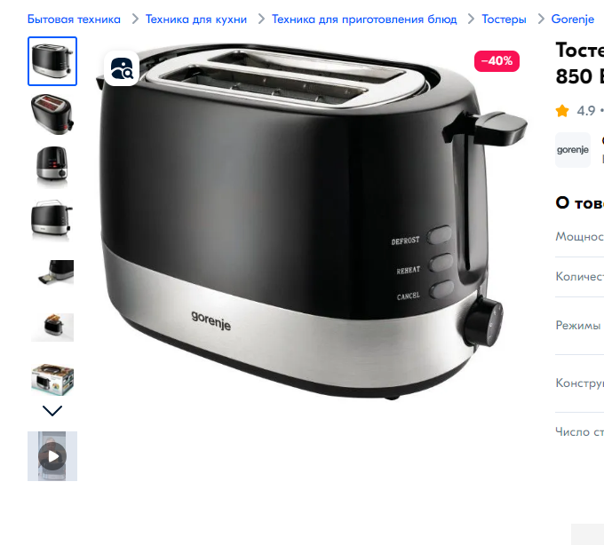
1 | Проверить налияие тостера в коробке
2 | Проверить комплектацию, а именно: кабель питания, решетка подогрева, поддон для крошек, документация
3 | Проверить соответствие модели тостерам указанного на коробке с тостером в коробке
4 | Проверить целостность тостера
5 | Проверить возможность соеднинения вилки с розеткой
6 | Проверить работу экстра-подъема
 | Проверить работу механизама прогружения
7 | Проверить работу автоматического центрирования
8 | Проверка напряжение при подключении к сети
9 | Проверить функционирование кнопки режимов работы тостера
10 | Проверить работу тостера на каждой степерни обжарки
11 | Проверить функцию автоматического отключения
12 | Проверить работу кнопки отмена
 | Включение прибора без хлеба, проверить наличие посторонних запахов
 | Проверить подряд пожарить хлеб

